활용툴_Openwax 진단가능 목록
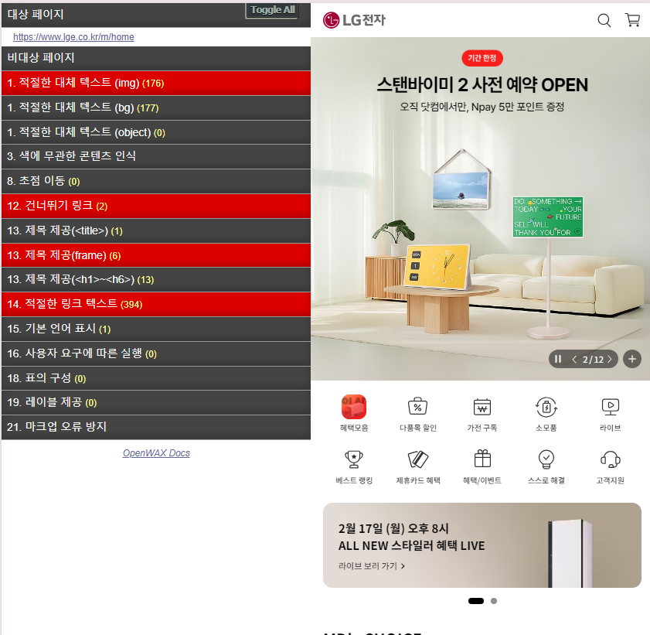
Openwax 진단가능 목록
NO | 점검 지침 | OpenWax 진단 가능 예시
1 | 1. 적절한 대체 텍스트(img)
2 | 1. 적절한 대체 텍스트(bg)
3 | 1. 적절한 대체 텍스트(object)
4 | 3. 색에 무관한 콘텐츠 인식
5 | 8. 초점이동
6 | 12. 건터뛰기링크
7 | 13. 제목제공(<title>)
8 | 13. 제목제공(<frame>)
9 | 13. 제목제공(<h1>~<h6>)
10 | 14. 적절한 링크 텍스트
11 | 15. 기본 언어 표시
12 | 16. 사용자 요구에 다른 실행
13 | 18. 표의구성
14 | 19. 레이블 제공
15 | 21. 마크업 오류방지
1. 접근성 검출 되고 2. 숨김 "Hidden" 처리된 것은 검출 대상에서 제외하는것으로 판단한다.
 | 검출 결과 예외 항목 기준

활용툴_OpenWax 사용방법
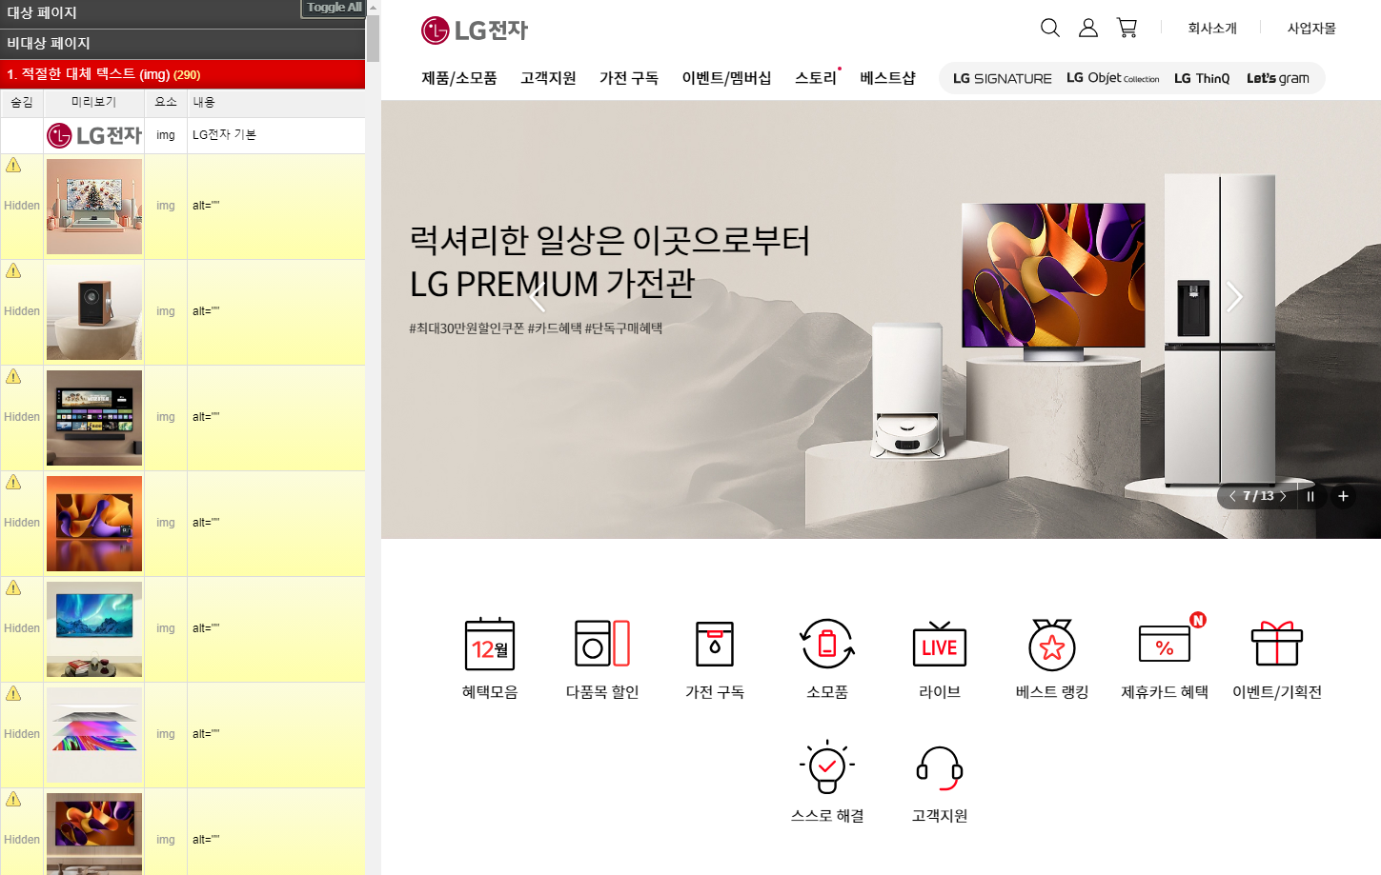
Chrome 확장프로그램 OpenWAX 검증

1. 확장 프로그램 검색하여 설치

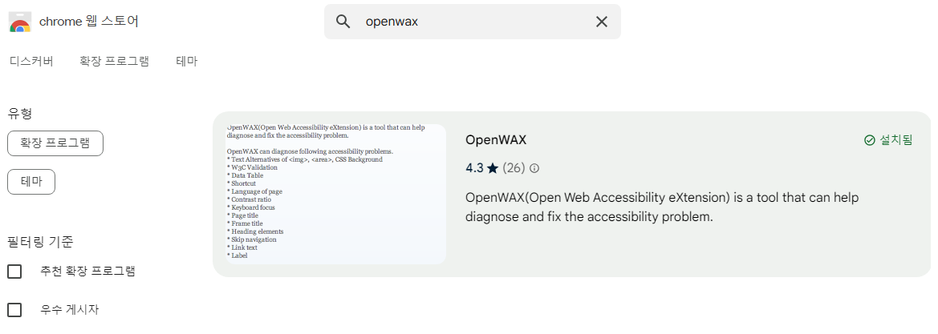

2. 브라우저 핀 고정하고, 클릭하여 간이 점검 실행
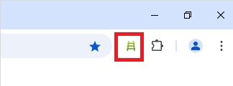

4. 대상페이지 웹접근성 점검항목 체크
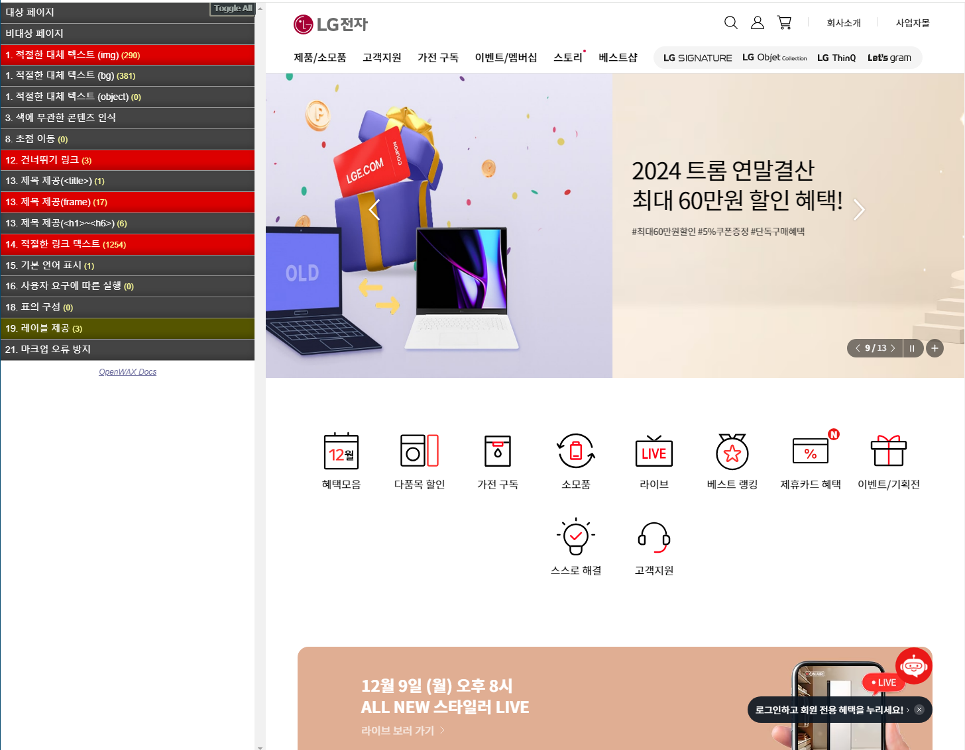

5. 항목별 점검항목 체크

